Лист1
S(0) | 90000 |  | m | 1
S(T) | 201421
r | 0.36
T | 2.7
Формула сложных процентов
S(T) | 206441.76432
Комбинированная
S(T) | 169959.744

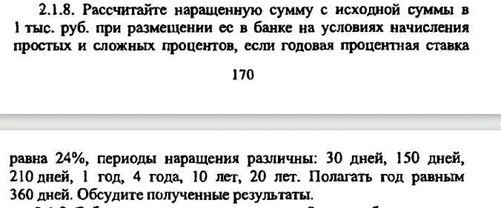

m | 1
S(0) | 1000
r | 0.24
 | S(T)прост | S(T)слож
T
0.083333333333 | 1001.6666667 | 1018.0875825
0.41666666667 | 1048 | 1093.7692314
0.58333333333 | 1034.2857143 | 1133.694352
1 | 1240 | 1240
4 | 1960 | 2364.21376
10 | 3400 | 8594.4255065
20 | 5800 | 73864.149787

S(0) | 100000
T | 5
r | 0.36

m | S(T)
360 | 604420.88549
51.428571429 | 601183.03114
12 | 589160.3104
4 | 560441.07678
2 | 523383.55538
1 | 465258.74176

r | Tпрст | Tслож
0.05 | 20 | 14.206699083
0.1 | 10 | 7.2725408973
0.25 | 4 | 3.1062837195
0.5 | 2 | 1.7095112914
0.75 | 1.3333333333 | 1.2386126258
1 | 1 | 1

m | T
1 | 4.4503440891
4 | 4.0593934163
12 | 3.9692148595

T | 4
m | 4
S(T)=2S(0)
r | -3

S(0) | 1
T | 1
а |  |  |  | б
r | 0.29 |  |  | r | 0.3
m | 4 |  |  | m | 2
S(T)= | 1.3230894407 |  |  | S(T) | 1.3225

